Feuil1
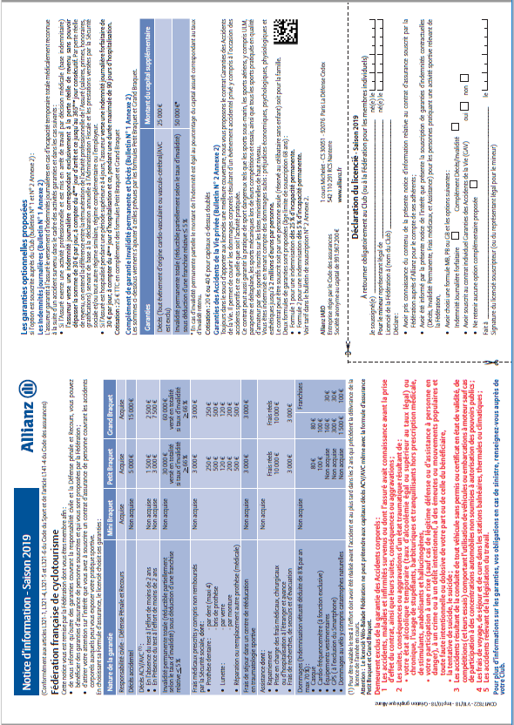
 |  | Cyclo Touristes Yonnais
 |  | BULLETIN D'ADHESION 2019

Cocher la case
 | Renouvellement
 | Première adhésion (joindre une photographie d'identité, Le CMNCI* est obligatoire sauf pour la formule Vélo Balade)
 | * CMNCI : Certificat médical de non contre-indication

Nom : |  |  |  |  |  | Prénom : |  |  |  |  |  |  |  |  | N° de licence :

Date de naissance : |  |  |  |  |  |  | Adresse :

 |  |  |  |  |  | Code postal : |  |  |  |  |  | Ville :

( |  |  |  |  |  |  |  |  |  |  | * | @

FORMULES DE LICENCES : (cocher la case)
 | Vélo Balade sans CMNCI |  | Vélo Rando |  |  | (CMNCI Cyclotourisme obligatoire tous les 5 ans) |  |  |  |  | Vélo Sport |  |  | (CMNCI cyclisme en Compétition obligatoire tous les ans)

TARIF IDENTIQUE POUR LES 3 FORMULES (cocher les cases)
 |  |  |  | OPTIONS ASSURANCES | MINI-BRAQUET |  |  |  |  | PETIT-BRAQUET |  |  |  |  |  | GRAND-BRAQUET
CATEGORIE
Tarif Individuel
Adulte |  |  |  |  | 64.00 € |  |  |  |  | 66.00 € |  |  |  |  |  | 114.00 €
Jeune de 18 ans à 25 ans |  |  |  |  | 39.00 € |  |  |  |  | 41.00 € |  |  |  |  |  | 89.00 €
Jeune de moins de 18 ans |  |  |  |  | - |  |  |  |  | 24.50 € |  |  |  |  |  | 72.50 €
dont cotisation CTY : adulte : 22,00€ ¤ jeune de 18 à 25 ans & moins de 18 ans : 12,50€,
Tarif Famille |  |  |  |  |  |  |  |  | Remplir un bulletin par personne, | à
 |  |  |  |  |  |  |  |  | et rappeler le nom du membre principal
1er Adulte |  |  |  |  | 64.00 € |  |  |  |  | 66.00 € |  |  |  |  |  | 114.00 €
2e Adulte |  |  |  |  | 40.30 € |  |  |  |  | 42.30 € |  |  |  |  |  | 90.30 €
Jeune de 18 ans à 25 ans |  |  |  |  | 28.50 € |  |  |  |  | 30.50 € |  |  |  |  |  | 78.50 €
Jeune de moins de 18 ans |  |  |  |  | - |  |  |  |  | 14.00 € |  |  |  |  |  | 62.00 €
Enfant de 6 ans et moins |  |  |  |  | offerte |  |  |  |  | offerte |  |  |  |  |  | 48.00 €
dont cotisation CTY : 1er adulte 22,00€ ¤ 2ème adulte : 13,80€ ¤ jeune de 18 à 25 ans & moins de 18 ans : 7,50€ ¤ enfant : offerte
Abonnement Revue FFCT (11 numéros par an) |  |  |  |  |  |  |  | 25.00 € |  |  |  |  |  |  |  | pour tout nouvel adhérent | 20.00 €
COÛT TOTAL DE LA LICENCE : Options Assurances + Abonnement revue
 |  |  |  |  |  |  |  |  |  |  |  |  | Mode de règlement |  |  |  |  | Ch | Vir | Esp | CS

CONSTITUTION DU DOSSIER D’ADHÉSION AU CLUB
• Le présent bulletin d’adhésion complété et signé
• La notice d’assurance « Allianz » complétée et signée à joindre impérativement (page suivante)
• Un chèqueà l’ordre du CTY, ou Virement, correspondant aux options choisies (Coupons Sport acceptés)
• Un certificat médical valide (tous les 5 ans pour le cyclotourisme, tous les ans pour le cyclisme en compétition)

EN ADHÉRANT AU CLUB DES CYCLOTOURISTES YONNAIS
• Je m’engage à respecter scrupuleusement le Code de la route, les statuts et la charte du Club,
ainsi que les informations de ce dossier d’adhésion
• J'accepte de rétrocéder mon image au travers de photos, films ou tout autre support de communication : |  |  |  |  |  |  |  |  |  |  |  |  |  |  |  |  |  | OUI |  | NON
• J’autorise la communication de mes coordonnées aux adhérents du club : |  |  |  |  |  |  |  |  |  |  |  |  | OUI |  | NON

 | Je fournis un certificat médical de - de 12 mois (cyclotourisme ou cyclisme en compétition).
ou
 | J'atteste sur l’honneur avoir renseigné le questionnaire de santé (QS-SPORT Cerfa N°15699*01) qui m'a été remis par mon club.
 | J'atteste sur l'honneur avoir répondu par la négative à toutes les rubriques du questionnaire de santé
 | et je reconnais expressément que les réponses apportées relèvent de ma responsabilité exclusive.

Fait le : |  |  |  |  |  | Signature obligatoire :

